XXX
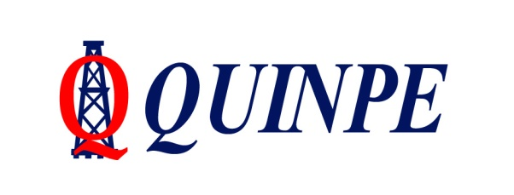 |  | EVALUACION PELIGRO/RIESGO |  |  |  |  |  |  |  |  |  |  |  |  |  | COD:RG_03_01

 |  | Revision N°: 2 |  |  |  |  |  |  |  |  |  |  |  |  |  | Fecha: 22/11/2021

Proceso a Evaluar: |  |  |  |  |  |  |  |  |  |  |  |  | EVALUACIÓN Nº:
Sector: |  |  |  |  |  |  |  |  |  |  |  |  | Fecha de Actualizacion:
 |  |  |  |  |  |  |  |  |  |  |  |  | EQUIPO EVALUADOR:

Nº | TAREAS QUE CONFORMAN EL PROCESO | Identificación |  | Evaluación inicial |  |  |  | Control de Riesgo |  |  |  |  | Evaluacion Residual
 |  | PELIGROS | RIESGOS | GRAVEDAD | PROBABILIDAD | NIVEL DE RIESGO | ACEPTABILIDAD | Eliminación | Sustitución | Control de Ingeniería | Controles Administrativos | Uso de EPP | GRAVEDAD | PROBABILIDAD | NIVEL DE RIESGO |  | ACEPTABILIDAD

 | Control de Riesgo:
 | Eliminacion: la primera opción deberá ser la de eliminar el riesgo, es decir, hacer lo posible por suprimirlo, mejorando las condiciones de trabajo.
 | Sustitucion: si la eliminación del riesgo no fuera posible, se sustituirá el agente o el proceso por otro de menor riesgo
 | Control de Ingenieria: adoptar medidas de control en la fuente o el origen del riesgo
 | Controles Administrativos: adoptar medidas de control, como la reducción de los tiempos de exposición, y señalizaciones.
 | Uso de Epp : esta medida se debe utilizar como último recurso cuando no sea posible combatir los riesgos mediante las medidas antes citadas.

